Cover
System Architecture
Project: Edu v2.0

Doc Version: 1.0
Author: hiennt
Last Update: 15/10/2019

Quản lý gói tin
1
3
Quản lý gói tin (GOI_TIN)
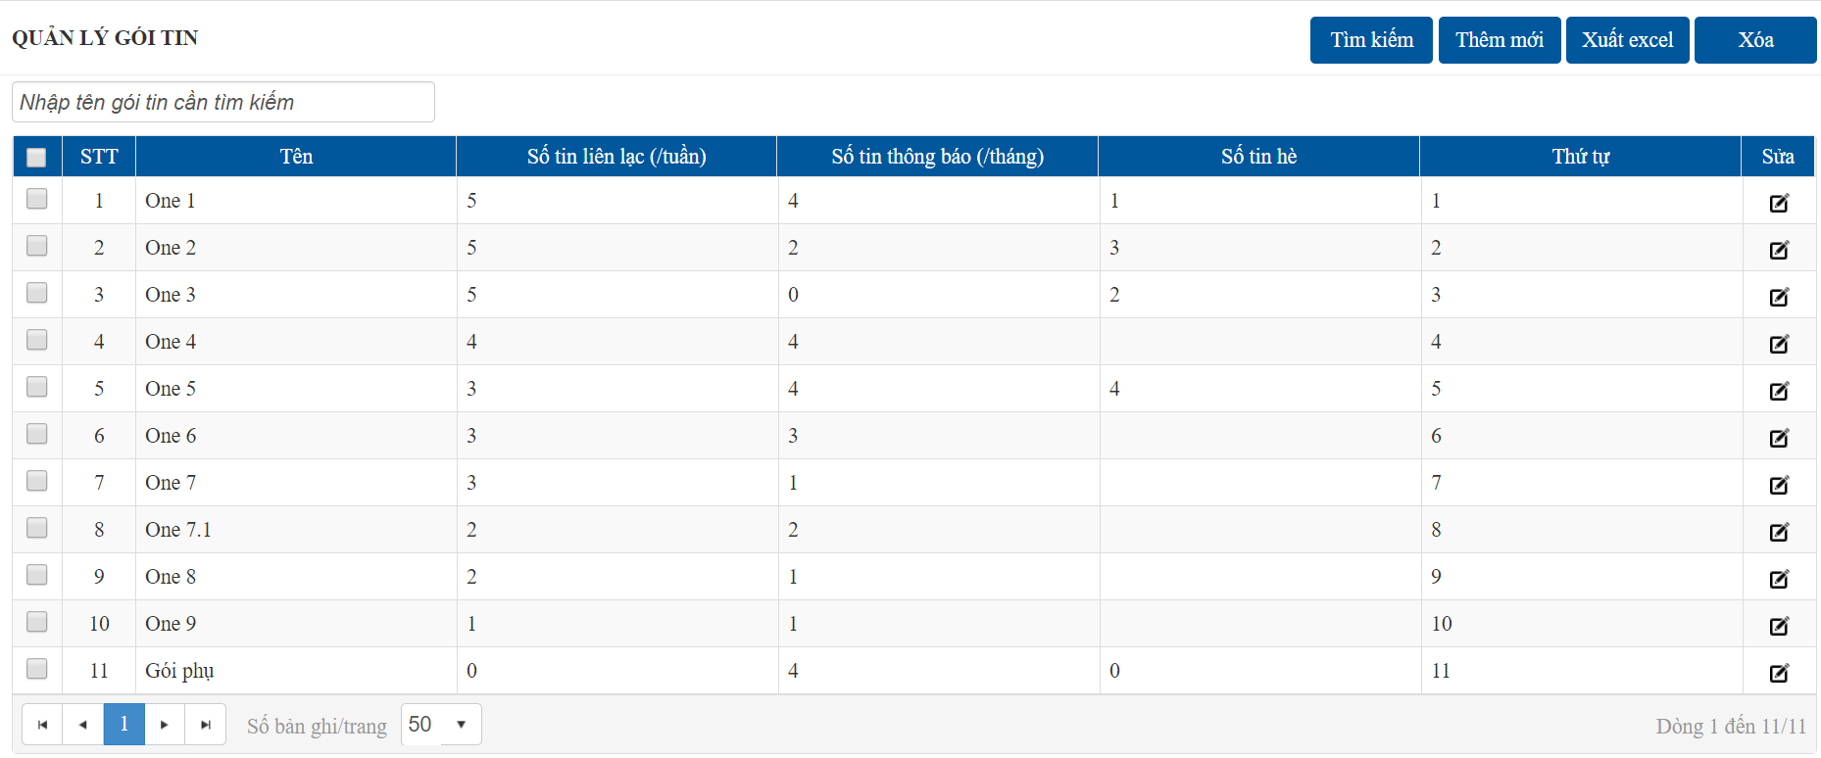

2

1, 2
 | Thêm/Sửa chi tiết gói tin

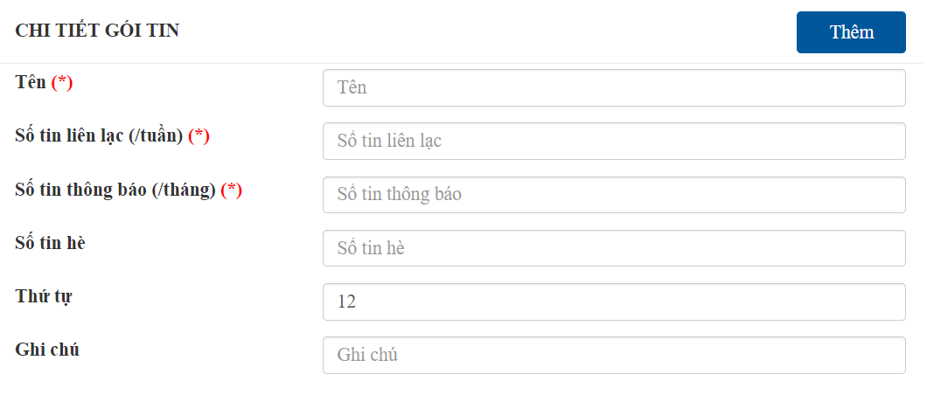

 |  |  | 1 gói tin bắt buộc có:
 |  |  |  | 1. Tên gói tin
 |  |  |  | 2. Số tin liên lạc (/tuần): dùng để nhắn tin hàng ngày (nhận xét hàng ngày, định kỳ, điểm)
 |  |  |  |  | Số tin liên lạc /tháng = số tin liên lạc /tuần * 4
 |  |  |  | 3. Số tin thông báo (/tháng): dùng cho chức năng gửi tin thông báo toàn trường (hoặc khối, lớp, giáo viên)

3
 | Xóa gói tin
 | Tích chọn gói gin cần xóa, nhấn nút "Xóa"


OK

ERROR

 |  | Chức năng có thể bị lỗi khi có dữ liệu liên quan
 |  | (VD: có trường đã chọn gói tin này)

Quản lý đại lý
Danh sách đại lý (DOI_TAC)
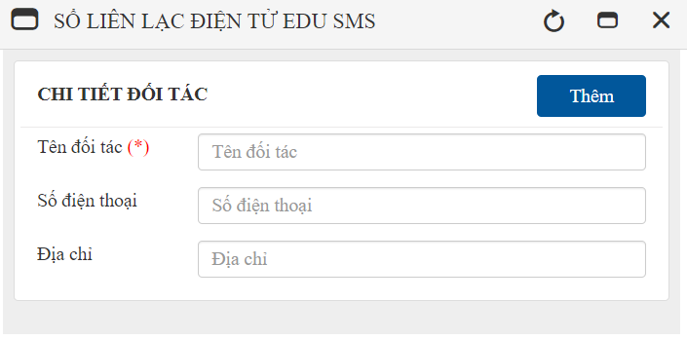

OK

ERROR

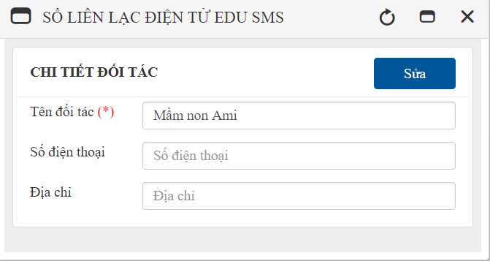

OK

ERROR

OK

ERROR

Quản lý trường
1, 2
5
1
3
4
6
Quản lý trường (TRUONG) | Thêm /Sửa trường học
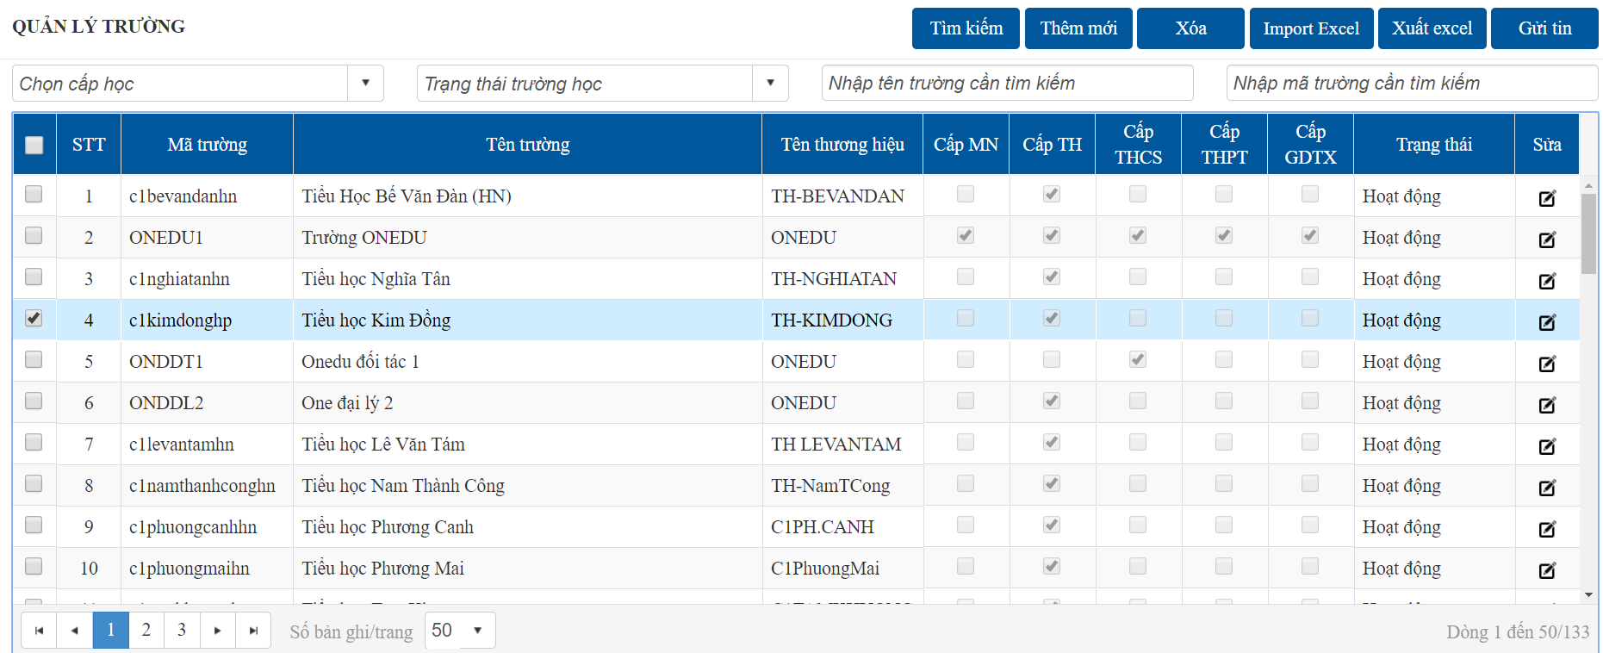
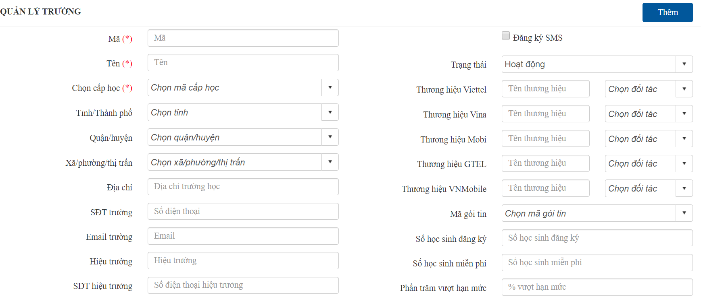

 |  | 1. Cấp học: Có thể chọn nhiều cấp nếu là trường liên cấp
 |  | 2. Tích chọn "Đăng ký SMS" để trường có thể gửi tin nhắn, ngược lại nếu không chọn thì không thể nhắn tin
 |  | 3. Nhập thương hiệu của trường, chọn cổng phân luồng tin tương ứng với các nhà mạng
 |  |  | Dữ liệu bắt buộc nhập nếu tích chọn "Đăng ký SMS"
 |  | 4. Chọn mã gói tin và nhập số học sinh đăng ký để tạo quỹ tin cho trường học (tùy vào hợp đồng đã ký để chọn gói tin phù hợp)
 |  |  | Số học sinh miễn phí: số học sinh được nhận tin mà không phải mất phí
2
 |  |  | Phần trăm vượt hạn mức: số tin nhà trường được phép nhắn vượt /tổng quỹ tin
 |  |  | Mỗi gói tin sẽ được cấu hình số lượng tin liên lạc và thông báo /tháng/học sinh
 |  |  |  | A = Số tin liên lạc /tháng/trường = số học sinh đăng ký * số tin liên lạc/tháng/học sinh
 |  |  |  | B = Số tin thông báo/tháng/trường = số học sinh đăng ký * số tin thông báo/tháng/học sinh
 |  |  |  | Tổng số tin liên lạc /tháng được nhắn = A + (A * Phần trăm vượt hạn mức) / 100
 |  |  |  | Tổng số tin thông báo /tháng được nhắn = B + (B * Phần trăm vượt hạn mức) / 100

 |  | 5. Nếu trường thuộc mô hình đại lý cấp tin (hiện đang áp dụng với trường mầm non)
 |  |  | Chọn đại lý cha là đại lý cấp tin
 |  |  | Tổng tin cấp sẽ được hiển thị sau khi trường được cấp tin ở giao diên cấp tin trường

3
 | Xóa
 | Tích chọn trường cần xóa, nhấn nút "Xóa"

OK

ERROR

4
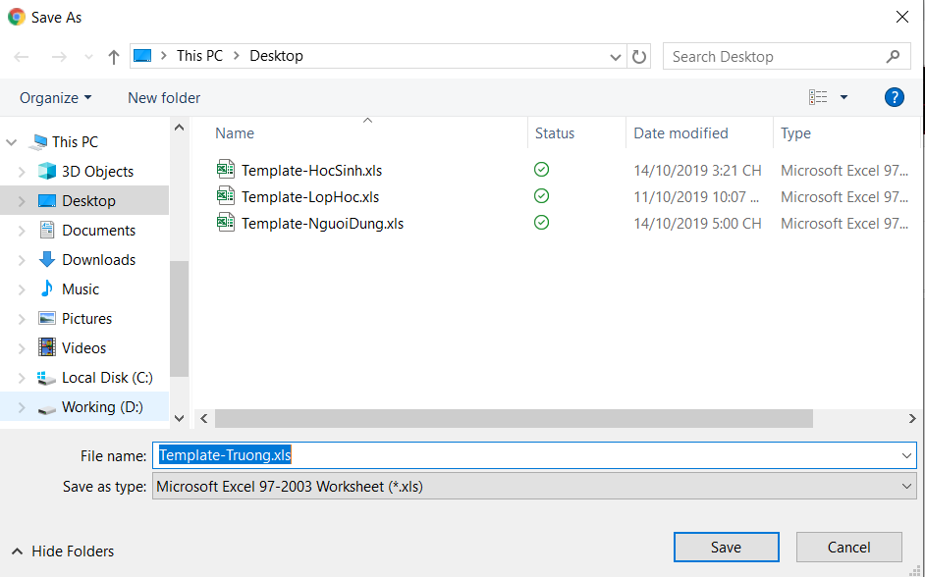
 |  |  | Trường học không thể xóa khi đã có dữ liệu liên quan
 |  |  |  | (VD: đã tồn tại lớp, học sinh,…)
 | Thêm mới từ file excel
Có thể tùy chọn số cột muốn import

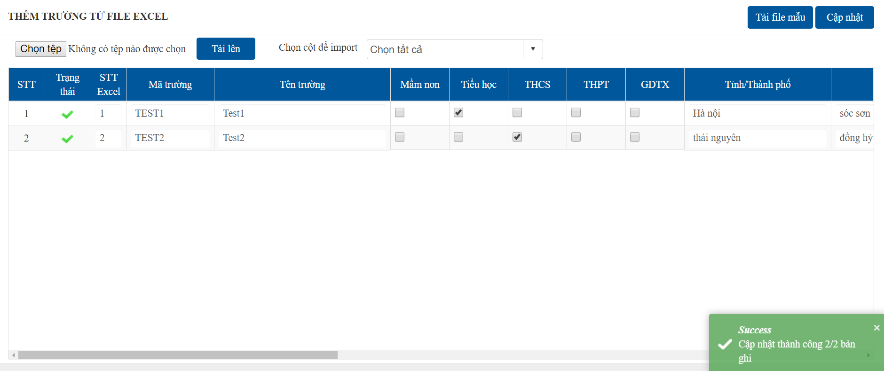

OK

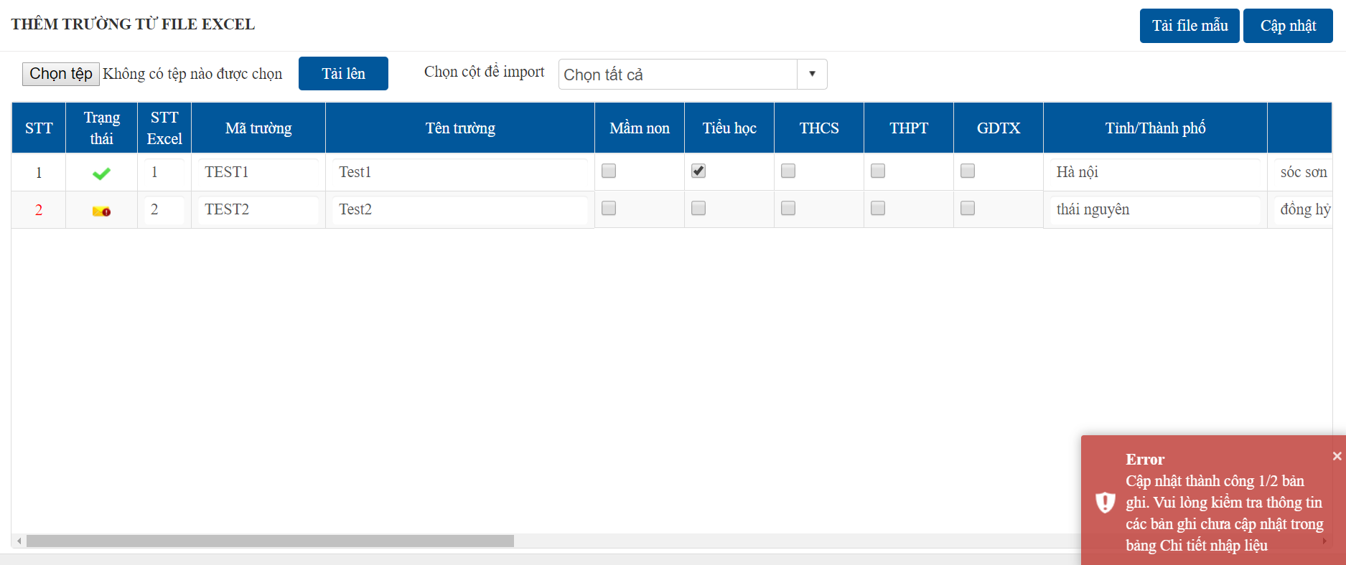

ERROR

5
 | Tìm kiếm
 | Chọn hoặc nhập các tiêu chí, click chọn "Tìm kiếm"

6
 | Nhắn tin kiểm thử (sử dụng kiểm tra tin nhắn khi tạo mới trường hoặc active thương hiệu)

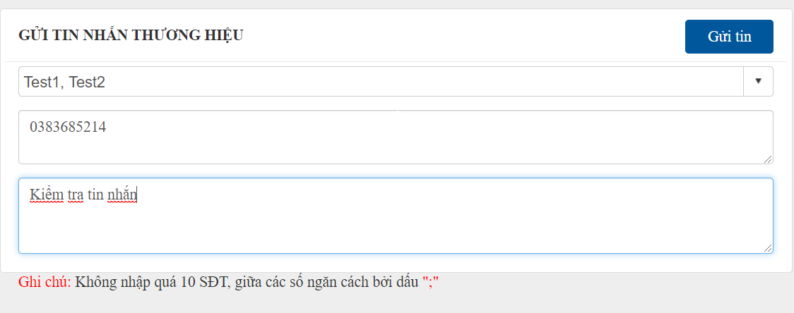

OK

ERROR

Quản lý quỹ tin
Lưu thông tin chi tiết trường học (TRUONG)
OK
Quản lý quỹ tin theo tháng (QUY_TIN)
Chọn trường cần xem quỹ tin

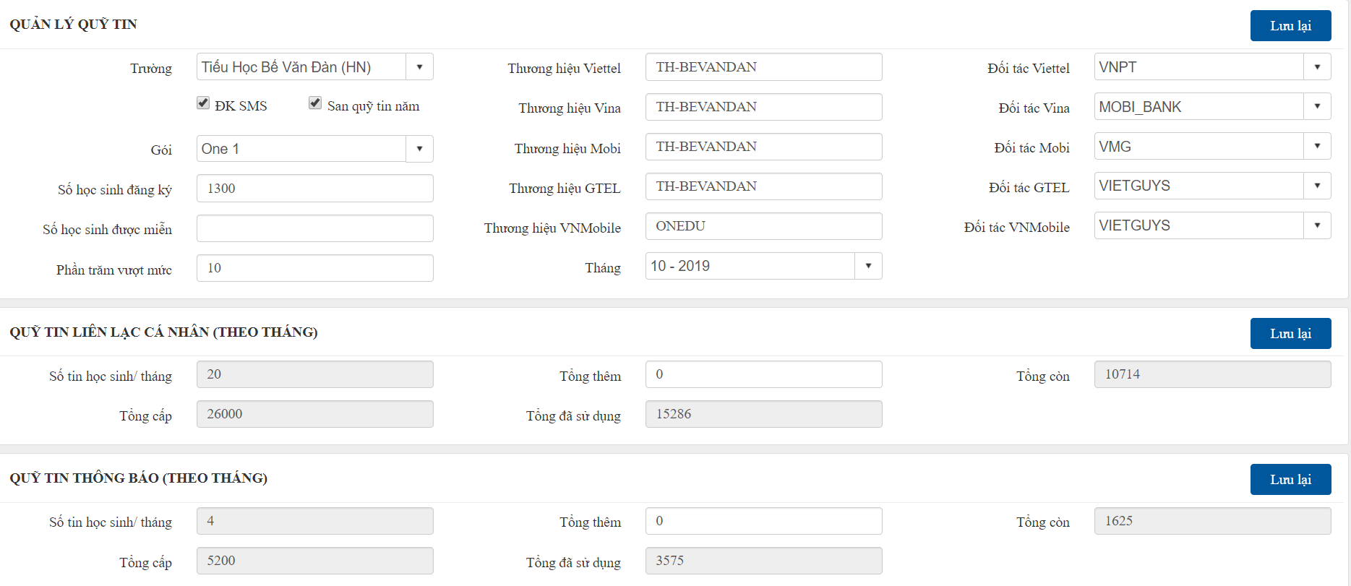
ERROR

Lưu quỹ tin theo tháng (QUY_TIN)
OK

ERROR

Cấp tin đại lý
Chọn đại lý cần tìm kiếm

Danh sách cấp tin đại lý (CAP_TIN_DOI_TAC)



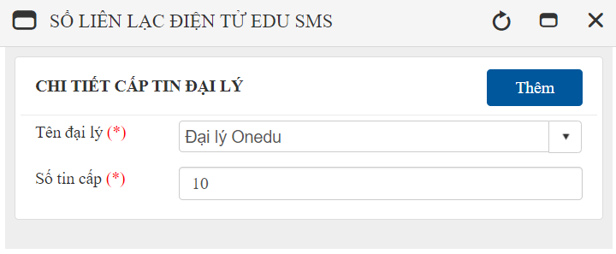

OK

ERROR

Cấp tin trường
Lịch sử cấp tin trường (CAP_TIN_TRUONG)
 | Đại lý cấp tin cho các trường thành viên

OK

ERROR

